Sheet1
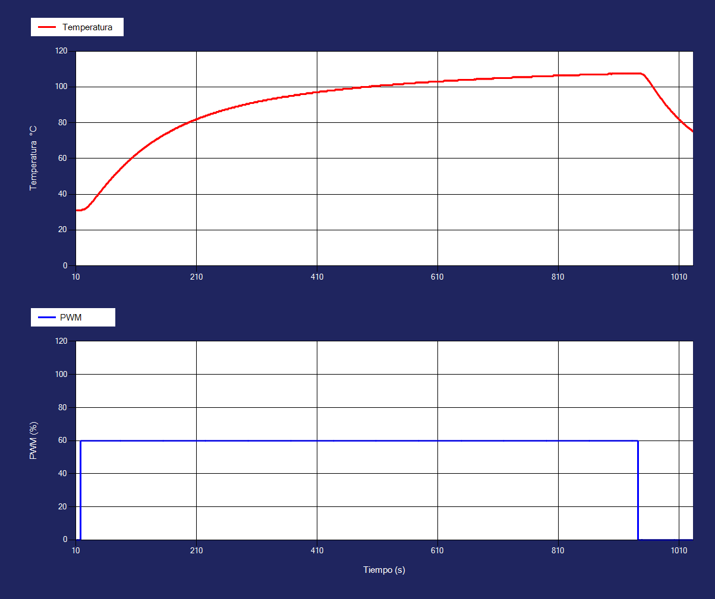
Tiempo | Temperatura1 | Corriente1 | PWM1 |  | FODPT
11 | 31 | 60 | 0 | Kgain | 1.28
12 | 31 | 60 | 0 | Tau/ts | 113.00
13 | 31 | 60 | 0 | Td | 7.00
14 | 31 | 60 | 0
15 | 31 | 60 | 0
16 | 31 | 60 | 0
17 | 31 | 60 | 60
18 | 31 | 60 | 60
19 | 31 | 140 | 60
20 | 31.42 | 270 | 60
21 | 31.4 | 290 | 60
22 | 31.5 | 300 | 60
23 | 31.5 | 350 | 60
24 | 31.5 | 420 | 60
25 | 31.98 | 460 | 60
26 | 32 | 410 | 60
27 | 32.4 | 470 | 60
28 | 32.5 | 460 | 60
29 | 32.98 | 460 | 60
30 | 33 | 440 | 60
31 | 33.5 | 450 | 60
32 | 34 | 430 | 60
33 | 34.48 | 420 | 60
34 | 34.5 | 440 | 60
35 | 35 | 460 | 60
36 | 35.5 | 520 | 60
37 | 35.9 | 540 | 60
38 | 36 | 570 | 60
39 | 36.5 | 560 | 60
40 | 37 | 510 | 60
41 | 37.5 | 530 | 60
42 | 38 | 490 | 60
43 | 38.48 | 440 | 60
44 | 38.9 | 440 | 60
45 | 39 | 430 | 60
46 | 39.5 | 480 | 60
47 | 40 | 500 | 60
48 | 40.48 | 520 | 60
49 | 40.9 | 500 | 60
50 | 41.4 | 450 | 60
51 | 41.5 | 490 | 60
52 | 42 | 490 | 60
53 | 42.5 | 500 | 60
54 | 43 | 530 | 60
55 | 43.48 | 560 | 60
56 | 43.9 | 580 | 60
57 | 44 | 590 | 60
58 | 44.5 | 600 | 60
59 | 44.98 | 580 | 60
60 | 45.5 | 590 | 60
61 | 45.98 | 650 | 60
62 | 46 | 590 | 60
63 | 46.5 | 580 | 60
64 | 47 | 540 | 60
65 | 47.48 | 500 | 60
66 | 47.9 | 570 | 60
67 | 48 | 610 | 60
68 | 48.48 | 550 | 60
69 | 48.98 | 490 | 60
70 | 49.48 | 460 | 60
71 | 49.5 | 450 | 60
72 | 50 | 540 | 60
73 | 50.48 | 510 | 60
74 | 50.9 | 550 | 60
75 | 51 | 590 | 60
76 | 51.5 | 550 | 60
77 | 51.98 | 580 | 60
78 | 52 | 570 | 60
79 | 52.5 | 530 | 60
80 | 53 | 620 | 60
81 | 53 | 670 | 60
82 | 53.5 | 680 | 60
83 | 54 | 680 | 60
84 | 54.48 | 620 | 60
85 | 54.5 | 600 | 60
86 | 55 | 590 | 60
87 | 55.4 | 540 | 60
88 | 55.5 | 540 | 60
89 | 56 | 530 | 60
90 | 56.48 | 510 | 60
91 | 56.5 | 530 | 60
92 | 57 | 540 | 60
93 | 57.4 | 570 | 60
94 | 57.5 | 610 | 60
95 | 58 | 600 | 60
96 | 58.4 | 580 | 60
97 | 58.5 | 570 | 60
98 | 59 | 600 | 60
99 | 59 | 550 | 60
100 | 59.5 | 550 | 60
101 | 59.98 | 570 | 60
102 | 60 | 550 | 60
103 | 60.5 | 480 | 60
104 | 60.5 | 530 | 60
105 | 61 | 530 | 60
106 | 61.48 | 570 | 60
107 | 61.5 | 520 | 60
108 | 62 | 520 | 60
109 | 62 | 500 | 60
110 | 62.5 | 540 | 60
111 | 62.5 | 470 | 60
112 | 63 | 520 | 60
113 | 63.4 | 520 | 60
114 | 63.5 | 580 | 60
115 | 63.98 | 580 | 60
116 | 64 | 610 | 60
117 | 64.48 | 610 | 60
118 | 64.5 | 610 | 60
119 | 64.98 | 680 | 60
120 | 65 | 670 | 60
121 | 65.5 | 690 | 60
122 | 65.5 | 670 | 60
123 | 66 | 640 | 60
124 | 66 | 660 | 60
125 | 66.5 | 660 | 60
126 | 66.5 | 660 | 60
127 | 66.98 | 630 | 60
128 | 67 | 620 | 60
129 | 67.5 | 670 | 60
130 | 67.5 | 640 | 60
131 | 67.98 | 660 | 60
132 | 68 | 610 | 60
133 | 68.5 | 560 | 60
134 | 68.5 | 620 | 60
135 | 68.98 | 660 | 60
136 | 69 | 670 | 60
137 | 69.4 | 660 | 60
138 | 69.5 | 650 | 60
139 | 69.5 | 610 | 60
140 | 70 | 580 | 60
141 | 70 | 530 | 60
142 | 70.5 | 530 | 60
143 | 70.5 | 570 | 60
144 | 70.98 | 590 | 60
145 | 71 | 570 | 60
146 | 71 | 530 | 60
147 | 71.5 | 560 | 60
148 | 71.5 | 520 | 60
149 | 71.98 | 470 | 60
150 | 72 | 530 | 60
151 | 72.4 | 470 | 60
152 | 72.5 | 530 | 60
153 | 72.5 | 590 | 60
154 | 73 | 600 | 60
155 | 73 | 600 | 60
156 | 73.4 | 650 | 60
157 | 73.5 | 600 | 60
158 | 73.5 | 630 | 60
159 | 74 | 620 | 60
160 | 74 | 570 | 60
161 | 74 | 520 | 60
162 | 74.5 | 580 | 60
163 | 74.5 | 560 | 60
164 | 74.5 | 590 | 60
165 | 75 | 600 | 60
166 | 75 | 560 | 60
167 | 75.48 | 580 | 60
168 | 75.5 | 580 | 60
169 | 75.5 | 630 | 60
170 | 76 | 690 | 60
171 | 76 | 710 | 60
172 | 76 | 660 | 60
173 | 76.5 | 650 | 60
174 | 76.5 | 650 | 60
175 | 76.9 | 640 | 60
176 | 77 | 640 | 60
177 | 77 | 690 | 60
178 | 77 | 700 | 60
179 | 77.5 | 700 | 60
180 | 77.5 | 650 | 60
181 | 77.9 | 680 | 60
182 | 78 | 630 | 60
183 | 78 | 670 | 60
184 | 78 | 660 | 60
185 | 78.5 | 630 | 60
186 | 78.5 | 600 | 60
187 | 78.5 | 600 | 60
188 | 79 | 570 | 60
189 | 79 | 620 | 60
190 | 79 | 670 | 60
191 | 79.48 | 670 | 60
192 | 79.5 | 690 | 60
193 | 79.5 | 650 | 60
194 | 79.5 | 680 | 60
195 | 80 | 650 | 60
196 | 80 | 660 | 60
197 | 80 | 680 | 60
198 | 80.48 | 630 | 60
199 | 80.5 | 690 | 60
200 | 80.5 | 710 | 60
201 | 80.9 | 680 | 60
202 | 81 | 680 | 60
203 | 81 | 720 | 60
204 | 81 | 680 | 60
205 | 81.4 | 730 | 60
206 | 81.5 | 660 | 60
207 | 81.5 | 660 | 60
208 | 81.5 | 610 | 60
209 | 81.98 | 640 | 60
210 | 82 | 610 | 60
211 | 82 | 610 | 60
212 | 82 | 570 | 60
213 | 82.5 | 620 | 60
214 | 82.5 | 640 | 60
215 | 82.5 | 670 | 60
216 | 82.9 | 710 | 60
217 | 83 | 660 | 60
218 | 83 | 680 | 60
219 | 83 | 630 | 60
220 | 83 | 640 | 60
221 | 83.5 | 630 | 60
222 | 83.5 | 630 | 60
223 | 83.5 | 640 | 60
224 | 83.5 | 690 | 60
225 | 84 | 700 | 60
226 | 84 | 710 | 60
227 | 84 | 710 | 60
228 | 84 | 720 | 60
229 | 84.48 | 750 | 60
230 | 84.5 | 790 | 60
231 | 84.5 | 780 | 60
232 | 84.5 | 760 | 60
233 | 84.9 | 730 | 60
234 | 85 | 730 | 60
235 | 85 | 760 | 60
236 | 85 | 700 | 60
237 | 85 | 730 | 60
238 | 85.5 | 710 | 60
239 | 85.5 | 720 | 60
240 | 85.5 | 730 | 60
241 | 85.5 | 710 | 60
242 | 85.5 | 700 | 60
243 | 86 | 670 | 60
244 | 86 | 700 | 60
245 | 86 | 670 | 60
246 | 86 | 650 | 60
247 | 86.5 | 640 | 60
248 | 86.5 | 620 | 60
249 | 86.5 | 640 | 60
250 | 86.5 | 650 | 60
251 | 86.5 | 620 | 60
252 | 86.9 | 670 | 60
253 | 87 | 690 | 60
254 | 87 | 650 | 60
255 | 87 | 700 | 60
256 | 87 | 700 | 60
257 | 87.4 | 720 | 60
258 | 87.5 | 670 | 60
259 | 87.5 | 670 | 60
260 | 87.5 | 620 | 60
261 | 87.5 | 630 | 60
262 | 87.5 | 670 | 60
263 | 88 | 640 | 60
264 | 88 | 630 | 60
265 | 88 | 670 | 60
266 | 88 | 670 | 60
267 | 88 | 660 | 60
268 | 88.4 | 640 | 60
269 | 88.5 | 650 | 60
270 | 88.5 | 630 | 60
271 | 88.5 | 640 | 60
272 | 88.5 | 650 | 60
273 | 88.5 | 670 | 60
274 | 89 | 650 | 60
275 | 89 | 640 | 60
276 | 89 | 660 | 60
277 | 89 | 650 | 60
278 | 89 | 700 | 60
279 | 89 | 670 | 60
280 | 89.5 | 660 | 60
281 | 89.5 | 670 | 60
282 | 89.5 | 650 | 60
283 | 89.5 | 690 | 60
284 | 89.5 | 710 | 60
285 | 89.58 | 690 | 60
286 | 90 | 700 | 60
287 | 90 | 730 | 60
288 | 90 | 730 | 60
289 | 90 | 740 | 60
290 | 90 | 690 | 60
291 | 90 | 690 | 60
292 | 90.5 | 680 | 60
293 | 90.5 | 670 | 60
294 | 90.5 | 660 | 60
295 | 90.5 | 680 | 60
296 | 90.5 | 650 | 60
297 | 90.5 | 660 | 60
298 | 90.9 | 690 | 60
299 | 91 | 700 | 60
300 | 91 | 710 | 60
301 | 91 | 680 | 60
302 | 91 | 720 | 60
303 | 91 | 730 | 60
304 | 91 | 720 | 60
305 | 91.4 | 730 | 60
306 | 91.5 | 740 | 60
307 | 91.5 | 740 | 60
308 | 91.5 | 730 | 60
309 | 91.5 | 730 | 60
310 | 91.5 | 670 | 60
311 | 91.5 | 660 | 60
312 | 91.98 | 670 | 60
313 | 92 | 680 | 60
314 | 92 | 720 | 60
315 | 92 | 730 | 60
316 | 92 | 740 | 60
317 | 92 | 770 | 60
318 | 92 | 740 | 60
319 | 92 | 690 | 60
320 | 92.5 | 710 | 60
321 | 92.5 | 710 | 60
322 | 92.5 | 690 | 60
323 | 92.5 | 710 | 60
324 | 92.5 | 730 | 60
325 | 92.5 | 720 | 60
326 | 92.5 | 740 | 60
327 | 92.9 | 660 | 60
328 | 93 | 680 | 60
329 | 93 | 660 | 60
330 | 93 | 650 | 60
331 | 93 | 680 | 60
332 | 93 | 660 | 60
333 | 93 | 700 | 60
334 | 93 | 720 | 60
335 | 93.4 | 720 | 60
336 | 93.5 | 700 | 60
337 | 93.5 | 730 | 60
338 | 93.5 | 670 | 60
339 | 93.5 | 690 | 60
340 | 93.5 | 690 | 60
341 | 93.5 | 690 | 60
342 | 93.5 | 700 | 60
343 | 93.5 | 740 | 60
344 | 94 | 780 | 60
345 | 94 | 730 | 60
346 | 94 | 770 | 60
347 | 94 | 760 | 60
348 | 94 | 790 | 60
349 | 94 | 790 | 60
350 | 94 | 770 | 60
351 | 94 | 800 | 60
352 | 94.48 | 780 | 60
353 | 94.5 | 800 | 60
354 | 94.5 | 760 | 60
355 | 94.5 | 770 | 60
356 | 94.5 | 760 | 60
357 | 94.5 | 750 | 60
358 | 94.5 | 770 | 60
359 | 94.5 | 730 | 60
360 | 94.5 | 730 | 60
361 | 94.5 | 730 | 60
362 | 94.52 | 770 | 60
363 | 95 | 800 | 60
364 | 95 | 780 | 60
365 | 95 | 750 | 60
366 | 95 | 740 | 60
367 | 95 | 690 | 60
368 | 95 | 700 | 60
369 | 95 | 710 | 60
370 | 95 | 720 | 60
371 | 95 | 730 | 60
372 | 95.5 | 740 | 60
373 | 95.5 | 780 | 60
374 | 95.5 | 750 | 60
375 | 95.5 | 760 | 60
376 | 95.5 | 760 | 60
377 | 95.5 | 770 | 60
378 | 95.5 | 740 | 60
379 | 95.5 | 720 | 60
380 | 95.5 | 740 | 60
381 | 95.5 | 720 | 60
382 | 96 | 760 | 60
383 | 96 | 760 | 60
384 | 96 | 760 | 60
385 | 96 | 750 | 60
386 | 96 | 720 | 60
387 | 96 | 730 | 60
388 | 96 | 740 | 60
389 | 96 | 730 | 60
390 | 96 | 770 | 60
391 | 96 | 760 | 60
392 | 96.42 | 770 | 60
393 | 96.5 | 770 | 60
394 | 96.5 | 750 | 60
395 | 96.5 | 750 | 60
396 | 96.5 | 750 | 60
397 | 96.5 | 750 | 60
398 | 96.5 | 730 | 60
399 | 96.5 | 710 | 60
400 | 96.5 | 720 | 60
401 | 96.5 | 700 | 60
402 | 96.5 | 710 | 60
403 | 97 | 730 | 60
404 | 97 | 740 | 60
405 | 97 | 710 | 60
406 | 97 | 690 | 60
407 | 97 | 730 | 60
408 | 97 | 750 | 60
409 | 97 | 720 | 60
410 | 97 | 710 | 60
411 | 97 | 670 | 60
412 | 97 | 680 | 60
413 | 97 | 690 | 60
414 | 97.4 | 720 | 60
415 | 97.5 | 710 | 60
416 | 97.5 | 710 | 60
417 | 97.5 | 660 | 60
418 | 97.5 | 620 | 60
419 | 97.5 | 670 | 60
420 | 97.5 | 620 | 60
421 | 97.5 | 660 | 60
422 | 97.5 | 650 | 60
423 | 97.5 | 660 | 60
424 | 97.5 | 690 | 60
425 | 97.5 | 650 | 60
426 | 97.52 | 670 | 60
427 | 98 | 700 | 60
428 | 98 | 680 | 60
429 | 98 | 640 | 60
430 | 98 | 670 | 60
431 | 98 | 690 | 60
432 | 98 | 700 | 60
433 | 98 | 700 | 60
434 | 98 | 670 | 60
435 | 98 | 710 | 60
436 | 98 | 690 | 60
437 | 98 | 710 | 60
438 | 98 | 700 | 60
439 | 98 | 750 | 60
440 | 98.5 | 700 | 60
441 | 98.5 | 730 | 60
442 | 98.5 | 700 | 60
443 | 98.5 | 690 | 60
444 | 98.5 | 690 | 60
445 | 98.5 | 680 | 60
446 | 98.5 | 690 | 60
447 | 98.5 | 700 | 60
448 | 98.5 | 660 | 60
449 | 98.5 | 690 | 60
450 | 98.5 | 690 | 60
451 | 98.5 | 720 | 60
452 | 98.5 | 750 | 60
453 | 98.98 | 730 | 60
454 | 99 | 750 | 60
455 | 99 | 780 | 60
456 | 99 | 790 | 60
457 | 99 | 770 | 60
458 | 99 | 790 | 60
459 | 99 | 780 | 60
460 | 99 | 780 | 60
461 | 99 | 750 | 60
462 | 99 | 760 | 60
463 | 99 | 720 | 60
464 | 99 | 740 | 60
465 | 99 | 730 | 60
466 | 99 | 690 | 60
467 | 99 | 680 | 60
468 | 99.08 | 720 | 60
469 | 99.5 | 740 | 60
470 | 99.5 | 740 | 60
471 | 99.5 | 730 | 60
472 | 99.5 | 730 | 60
473 | 99.5 | 720 | 60
474 | 99.5 | 690 | 60
475 | 99.5 | 650 | 60
476 | 99.5 | 660 | 60
477 | 99.5 | 660 | 60
478 | 99.5 | 660 | 60
479 | 99.5 | 660 | 60
480 | 99.5 | 690 | 60
481 | 99.5 | 730 | 60
482 | 99.5 | 750 | 60
483 | 100 | 770 | 60
484 | 100 | 790 | 60
485 | 100 | 790 | 60
486 | 100 | 770 | 60
487 | 100 | 740 | 60
488 | 100 | 760 | 60
489 | 100 | 750 | 60
490 | 100 | 780 | 60
491 | 100 | 780 | 60
492 | 100 | 780 | 60
493 | 100 | 740 | 60
494 | 100 | 700 | 60
495 | 100 | 730 | 60
496 | 100 | 740 | 60
497 | 100.4 | 730 | 60
498 | 100 | 690 | 60
499 | 100.02 | 720 | 60
500 | 100.5 | 730 | 60
501 | 100.5 | 760 | 60
502 | 100.5 | 760 | 60
503 | 100.5 | 770 | 60
504 | 100.5 | 740 | 60
505 | 100.5 | 760 | 60
506 | 100.5 | 770 | 60
507 | 100.5 | 740 | 60
508 | 100.5 | 750 | 60
509 | 100.5 | 750 | 60
510 | 100.5 | 720 | 60
511 | 100.5 | 710 | 60
512 | 100.5 | 720 | 60
513 | 100.5 | 720 | 60
514 | 100.5 | 750 | 60
515 | 100.9 | 710 | 60
516 | 100.98 | 720 | 60
517 | 101 | 720 | 60
518 | 101 | 710 | 60
519 | 101 | 720 | 60
520 | 101 | 710 | 60
521 | 101 | 700 | 60
522 | 101 | 740 | 60
523 | 101 | 710 | 60
524 | 101 | 720 | 60
525 | 101 | 720 | 60
526 | 101 | 730 | 60
527 | 101 | 730 | 60
528 | 101 | 660 | 60
529 | 101 | 690 | 60
530 | 101 | 670 | 60
531 | 101 | 640 | 60
532 | 101 | 660 | 60
533 | 101 | 650 | 60
534 | 101 | 640 | 60
535 | 101.1 | 680 | 60
536 | 101.5 | 660 | 60
537 | 101.5 | 620 | 60
538 | 101.5 | 650 | 60
539 | 101.5 | 660 | 60
540 | 101.5 | 690 | 60
541 | 101.5 | 720 | 60
542 | 101.5 | 750 | 60
543 | 101.5 | 690 | 60
544 | 101.5 | 700 | 60
545 | 101.5 | 710 | 60
546 | 101.5 | 730 | 60
547 | 101.5 | 740 | 60
548 | 101.5 | 760 | 60
549 | 101.5 | 730 | 60
550 | 101.5 | 710 | 60
551 | 101.5 | 710 | 60
552 | 101.5 | 690 | 60
553 | 101.58 | 700 | 60
554 | 102 | 700 | 60
555 | 102 | 740 | 60
556 | 102 | 730 | 60
557 | 102 | 770 | 60
558 | 102 | 800 | 60
559 | 102 | 820 | 60
560 | 102 | 780 | 60
561 | 102 | 790 | 60
562 | 102 | 790 | 60
563 | 102 | 750 | 60
564 | 102 | 770 | 60
565 | 102 | 740 | 60
566 | 102 | 730 | 60
567 | 102 | 720 | 60
568 | 102 | 730 | 60
569 | 102 | 740 | 60
570 | 102 | 740 | 60
571 | 102 | 730 | 60
572 | 102 | 730 | 60
573 | 102.4 | 730 | 60
574 | 102.4 | 750 | 60
575 | 102.5 | 780 | 60
576 | 102.48 | 770 | 60
577 | 102.5 | 730 | 60
578 | 102.5 | 760 | 60
579 | 102.5 | 750 | 60
580 | 102.5 | 740 | 60
581 | 102.5 | 700 | 60
582 | 102.5 | 700 | 60
583 | 102.5 | 690 | 60
584 | 102.5 | 710 | 60
585 | 102.5 | 750 | 60
586 | 102.5 | 770 | 60
587 | 102.5 | 730 | 60
588 | 102.5 | 710 | 60
589 | 102.5 | 700 | 60
590 | 102.5 | 710 | 60
591 | 102.5 | 720 | 60
592 | 102.5 | 760 | 60
593 | 102.5 | 730 | 60
594 | 102.5 | 720 | 60
595 | 102.9 | 690 | 60
596 | 102.98 | 660 | 60
597 | 102.92 | 680 | 60
598 | 103 | 680 | 60
599 | 103 | 680 | 60
600 | 103 | 690 | 60
601 | 103 | 720 | 60
602 | 103 | 730 | 60
603 | 103 | 730 | 60
604 | 103 | 700 | 60
605 | 103 | 700 | 60
606 | 103 | 720 | 60
607 | 103 | 730 | 60
608 | 103 | 720 | 60
609 | 103 | 720 | 60
610 | 103 | 710 | 60
611 | 103 | 730 | 60
612 | 103 | 710 | 60
613 | 103 | 740 | 60
614 | 103 | 710 | 60
615 | 103 | 670 | 60
616 | 103 | 670 | 60
617 | 103 | 680 | 60
618 | 103 | 710 | 60
619 | 103.02 | 750 | 60
620 | 103.4 | 750 | 60
621 | 103.5 | 740 | 60
622 | 103.5 | 720 | 60
623 | 103.5 | 730 | 60
624 | 103.5 | 710 | 60
625 | 103.5 | 710 | 60
626 | 103.5 | 730 | 60
627 | 103.5 | 740 | 60
...

